商业案例
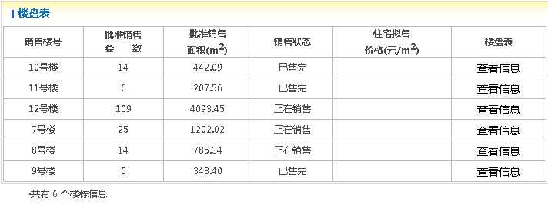

 | 442.09
 | 207.56
 | 4093.45
 | 1202.02
 | 785.34
 | 348.4

 | 7078.96 | 合计

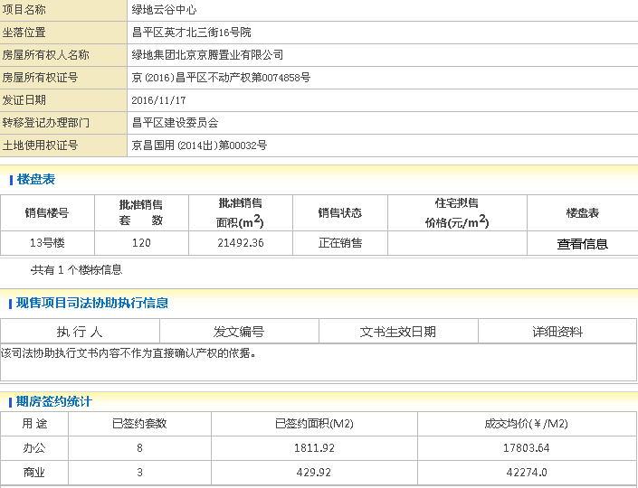

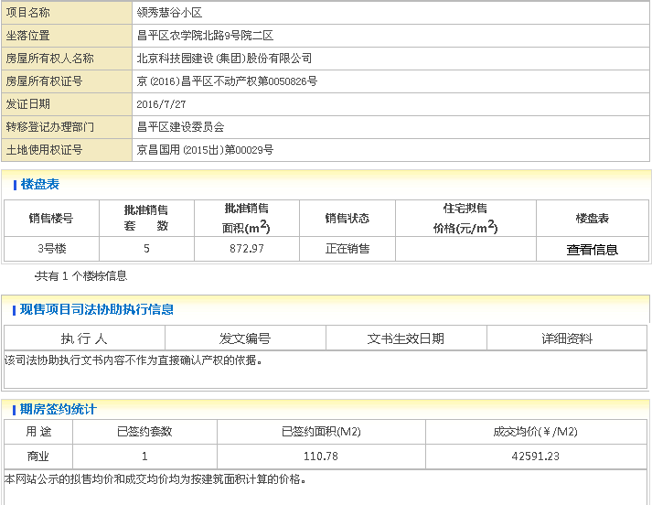
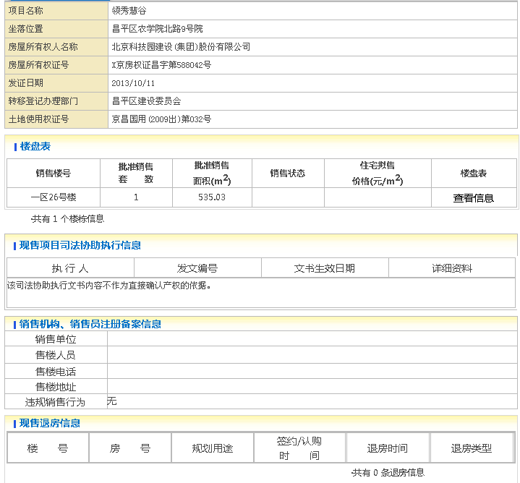
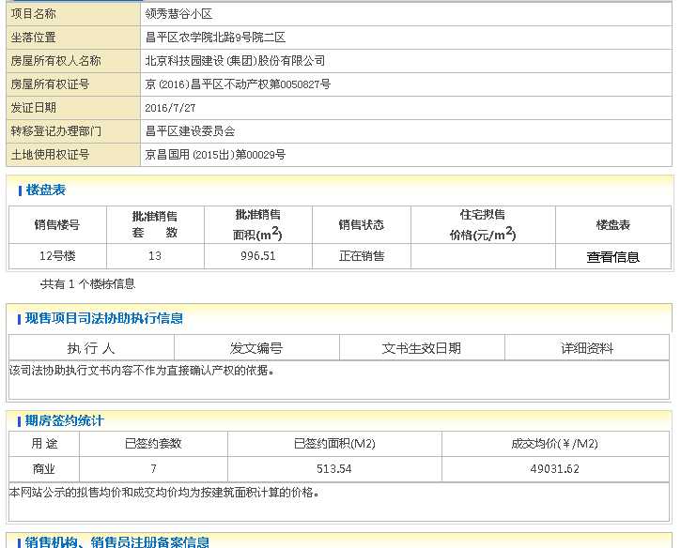
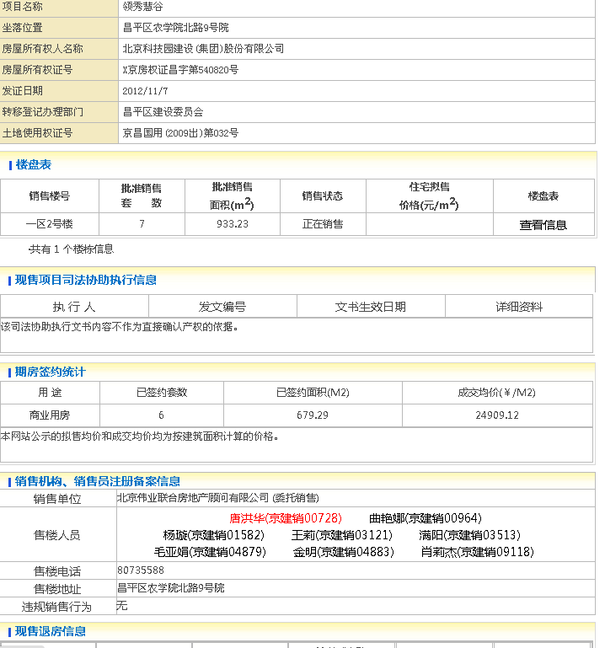
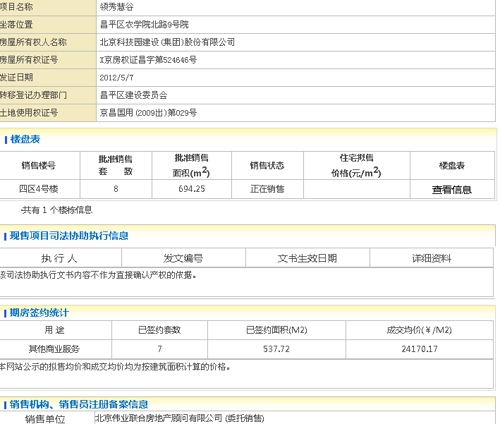
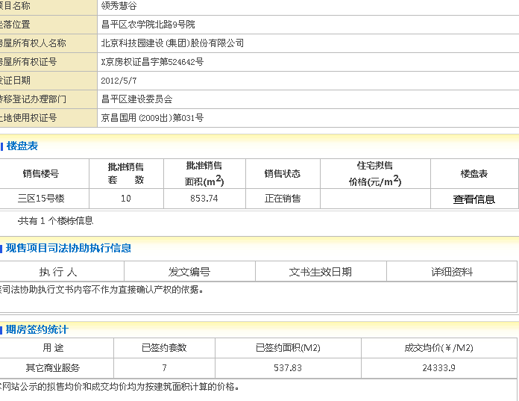

总面积：4884

办公案例
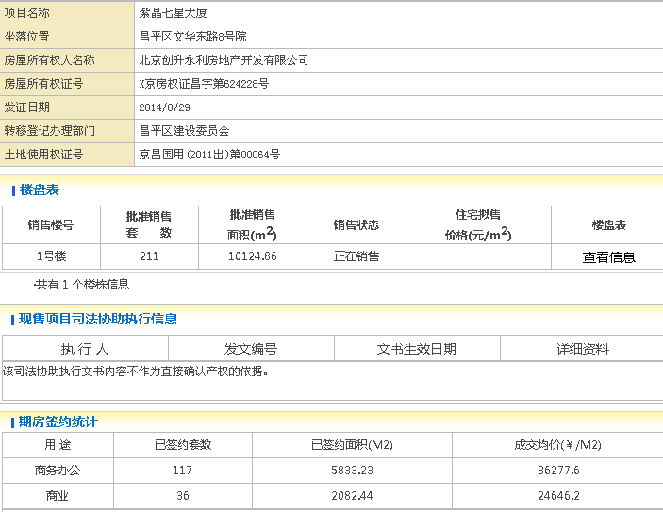

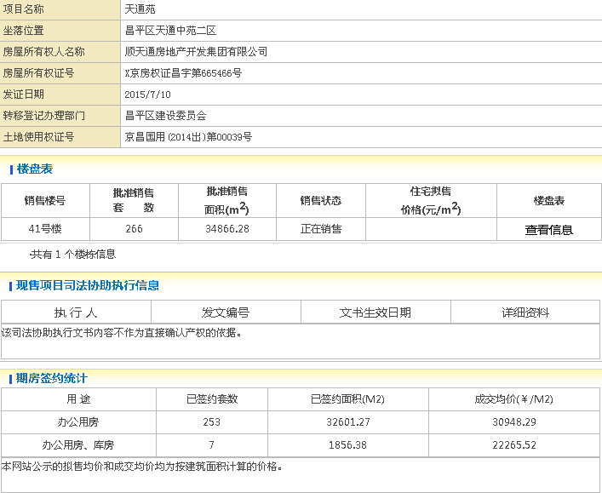

时间 | 楼栋号 | 单元号 | 房间号 | 许可证号 | 物业类型 | 户型 | 成交面积(㎡) | 成交金额(万元) | 成交单价(元 /㎡)
2017-03-23 | 3号楼 | -- | 2单元1602 | 现：X京房权证昌字第552348号 | 写字楼 | 其他 | 81 | 320.25 | 39620
2017-03-23 | 3号楼 | -- | 2单元1808 | 现：X京房权证昌字第552348号 | 写字楼 | 其他 | 93 | 378.63 | 40920
2017-03-23 | 6号楼 | -- | 2单元308 | 现：X京房权证昌字第550979号 | 写字楼 | 其他 | 115 | 469.75 | 40720
2017-03-23 | 6号楼 | -- | 1单元302 | 现：X京房权证昌字第550979号 | 写字楼 | 其他 | 112 | 472.43 | 42020
 |  |  |  |  |  |  | 401 |  | 40820

车位案例
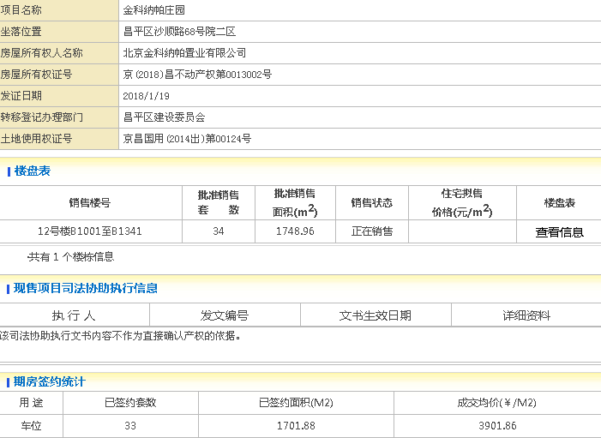

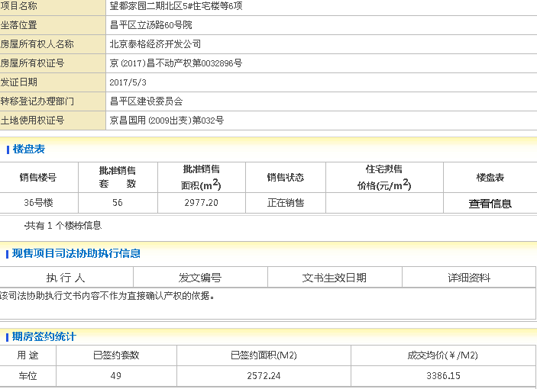

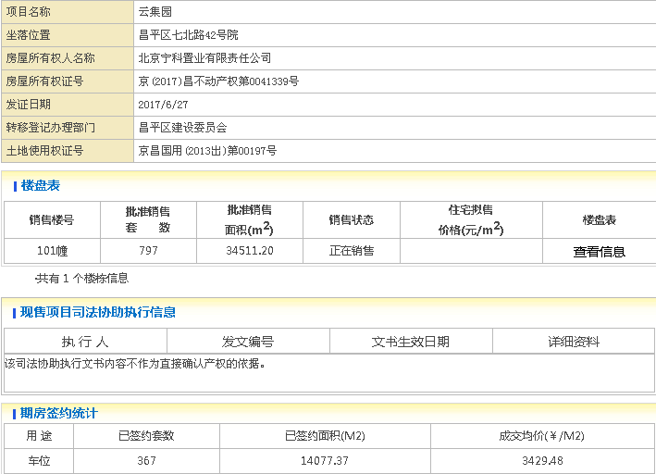

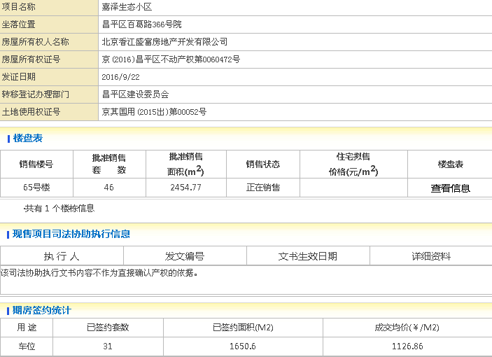

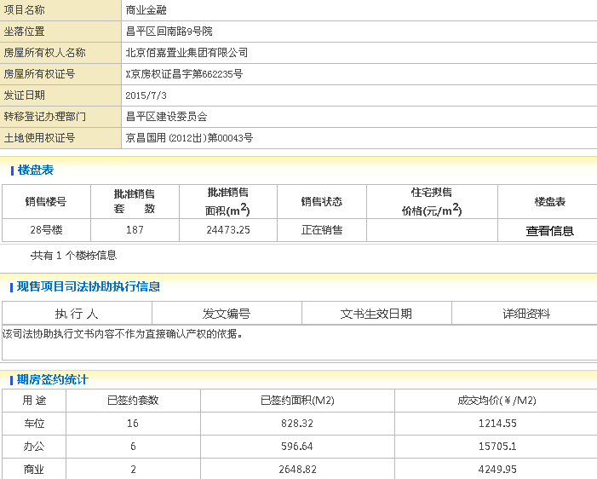

未使用案例
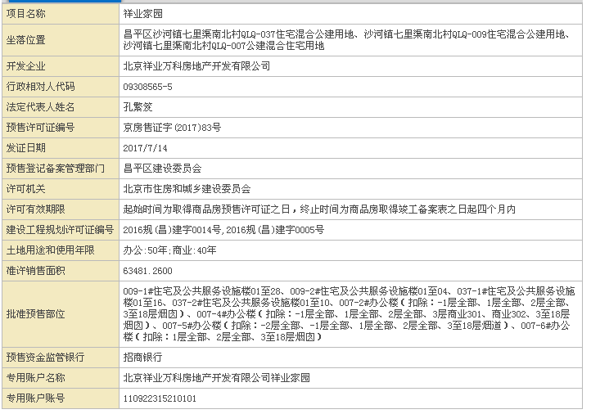

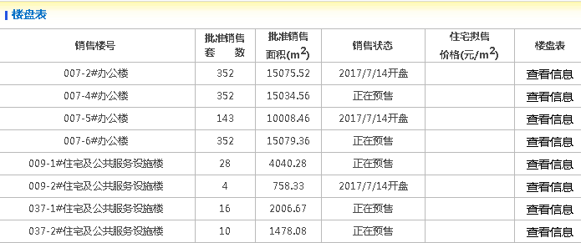

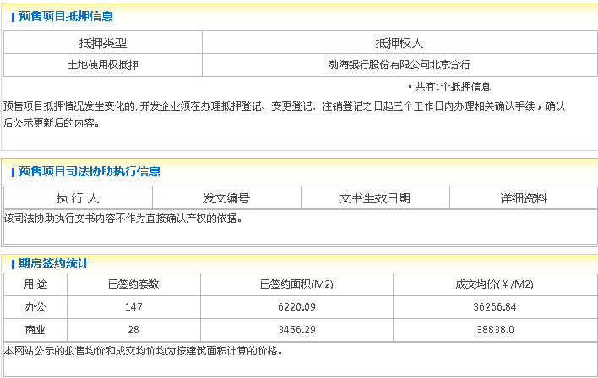

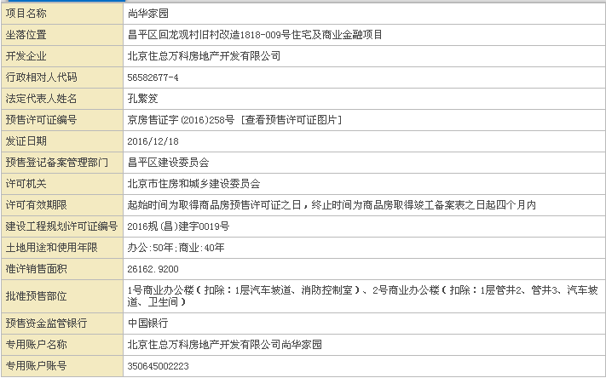
办公B

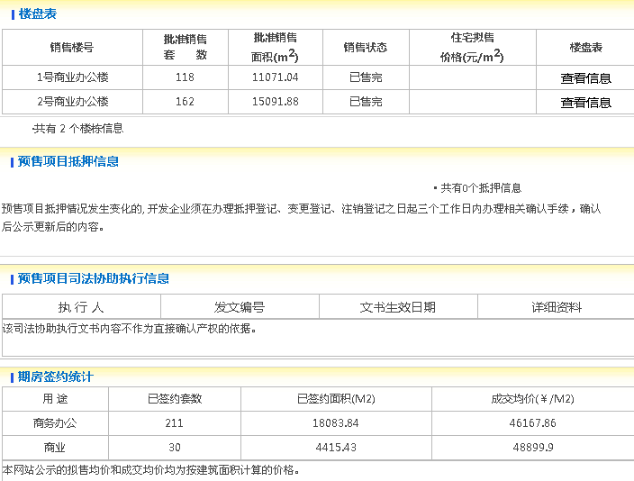

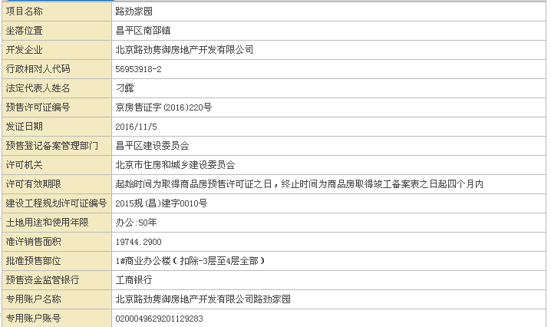

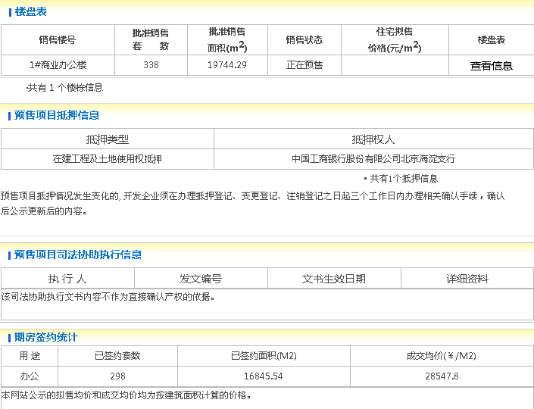

办公B天通中苑二
平均2018年1月
39188
34726

 | 28130
40061

37827

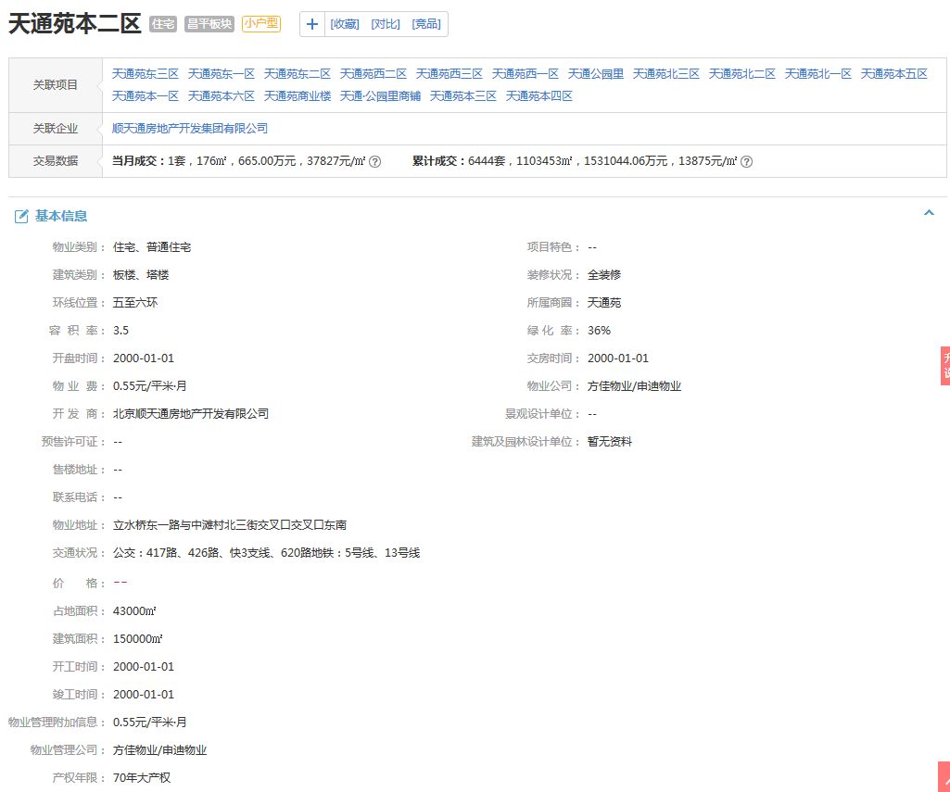

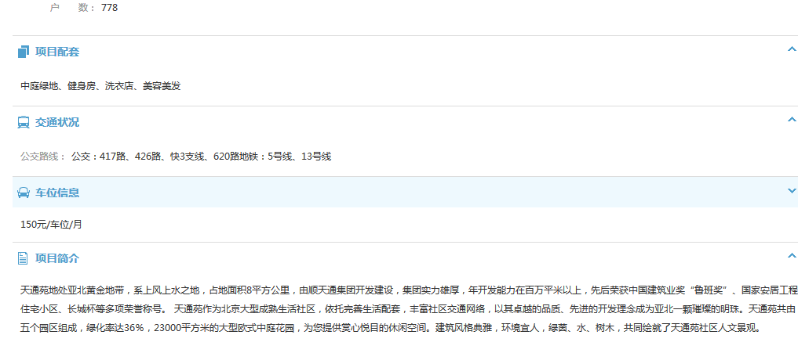

办公案例（AC）
A
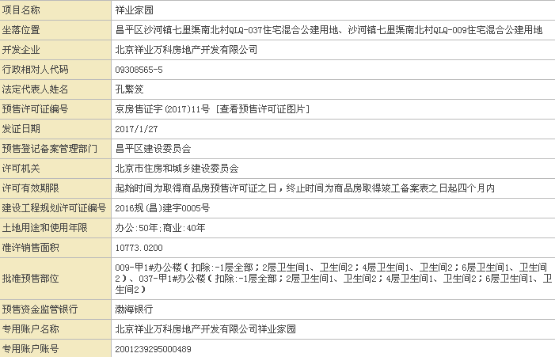

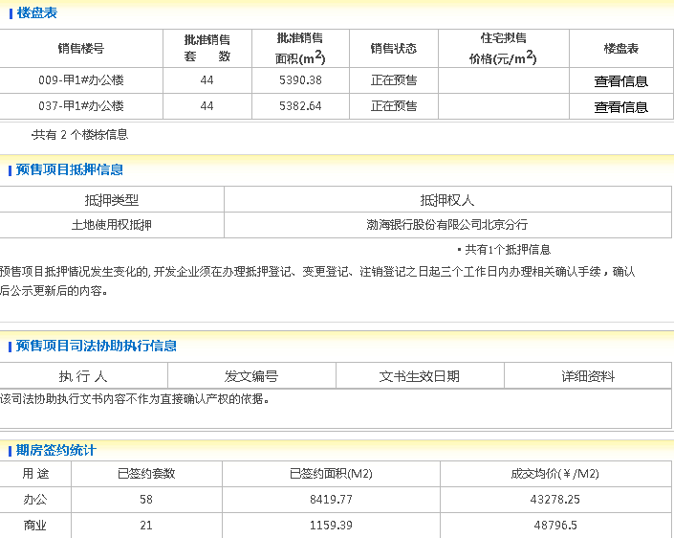

c

